Consolidado
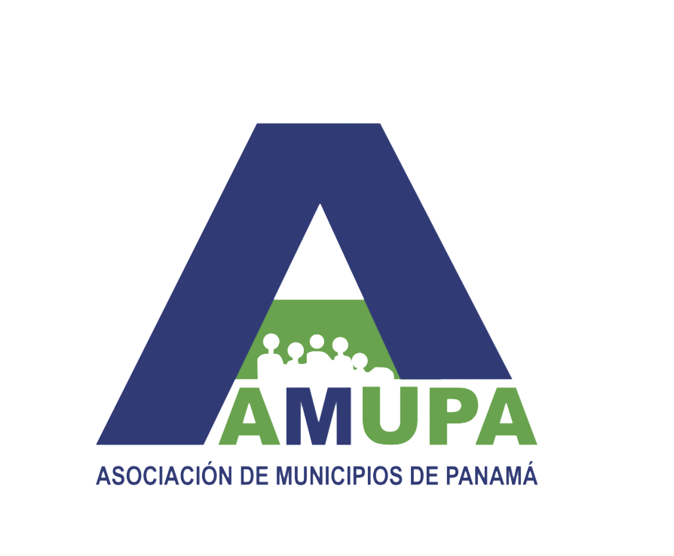

LISTADO DE DISTRITOS Y CORREGIMIENTOS 2019

Para las elecciones del 2019 se elegirán 81 alcaldes, 679 representantes de corregimiento y 9 concejales

Cargo | Electos en 2014 | Nuevos distritos | TOTAL
Alcaldes | 77 | 4 | 81
Cargo | Electos en 2014 | Nuevos corregimientos | TOTAL
Representantes de corregimiento | 648 | 31 | 679
Cargo | Electos en 2014 | Nuevos concejales | TOTAL
Concejales | 7 | 2 | 9
 |  |  | 769

Cantidad de corregimientos y distritos, según provincia o comarca
PROVINCIA O COMARCA | CANTIDAD DE CORREGIMIENTOS | CANTIDAD DE DISTRITOS
BOCAS DEL TORO | 30 | 4
Bocas del Toro | 5
Changuinola | 13
Chiriquí Grande | 6
Almirante | 6
COCLÉ | 47 | 6
Aguadulce | 8
Antón | 10
La Pintada | 7
Natá | 7
Olá | 5
Penonomé | 10
COLÓN | 43 | 6
Colón | 15
Chagres | 7
Donoso | 5
Portobelo | 5
Santa Isabel | 8
Omar Torrijos Herrera | 3
CHIRIQUÍ | 103 | 14
Alanje | 9
Barú | 5
Boquerón | 8
Boquete | 6
Bugaba | 13
David | 12
Dolega | 8
Gualaca | 5
Remedios | 5
Renacimiento | 8
San Félix | 5
Tierras Altas | 5
San Lorenzo | 5
Tolé | 9
DARIÉN | 25 | 3
Chepigana | 10
Pinogana | 8
Santa Fe | 7
HERRERA | 49 | 7
Chitré | 5
Las Minas | 7
Los Pozos | 9
Ocú | 8
Parita | 7
Santa María | 5
Pesé | 8
LOS SANTOS | 81 | 7
Guararé11 | 10
Las Tablas | 24
Los Santos | 15
Macaracas | 11
Pedasí | 5
Pocrí | 5
Tonosí | 11
PANAMÁ | 56 | 6
Balboa | 6
Chimán | 5
Chepo | 7
Taboga | 3
Panamá | 26
San Miguelito | 9
PANAMÁ OESTE | 59 | 5
Arraiján | 8
Capira | 13
Chame | 11
San Carlos | 9
La Chorrera | 18
VERAGUAS | 105 | 12
Atalaya | 5
Calobre | 12
Cañazas | 8
La Mesa | 7
Las Palmas | 13
Mariato | 5
Montijo | 8
Río de Jesús | 5
San Francisco | 6
Santa Fe | 8
Santiago | 16
Soná | 12
COMARCA NGÄBE BUGLÉ | 70 | 9
Besiko | 8
Jirondai | 5
Kankintú | 7
Kusapín | 5
Mironó | 8
Muná | 16
Nole Duima | 5
Ñurum | 11
Santa Catalina o Calovébora | 5
COMARCA EMBERÁ-WOUNAAN | 5 | 2
Cémaco | 3
Sambú | 2
COMARCA GUNA YALA | 4 | n.a.
COMARCA GUNA DE MADUGANDÍ | 1
COMARCA GUNA DE MADUGANDÍ | 1

Provincia con mayor cantidad de corregimientos: Veraguas (105)
Provincia con menos cantidad de corregimientos: Darién (25)
Provincia con mayor cantidad de distritos: Chiriquí (14)
Provincia con menos cantidad de distritos: Darién (3)
Distrito con mayor cantidad de corregimientos: Panamá (26)
Distrito con menos cantidad de corregimientos: Sambú (2)

